Накладная-№3
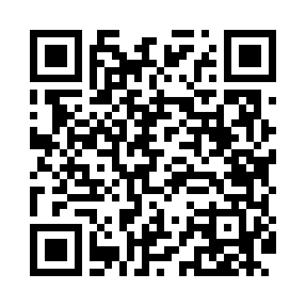
Номер товарно-транспортной накладной: |  |  | Торговый представитель: Amriyev Muhammad
Поставщик: Toshkent falcon fly 2 |  |  | Телефон торгового представителя: +998972880505
Дата отгрузки: 17.12.2025 |  |  | Контрагент: """" Klient
Дата консигнации: |  |  | Адрес:
Доставщик: |  |  | Телефон:
Телефон доставщика:
Время заказа: 17.12.2025 09:33:14
№ | Штрих-код | Название товаров (работ,услуг) | Количество | Количество в кейсе | Цена | Сумма
 |  |  | 7 |  |  | 24.1
1 | 2102373098160 | Коврики напольные для ванной комнаты, 45×75 с м, DB-98-16 | 2 | 2 шт. | 3.20 | 6.40
2 | 2102373098153 | Коврики напольные для ванной комнаты, 60×90 с м, DB-98-15 | 1 | 1 шт. | 4.90 | 4.90
3 | 2102373098108 | Коврики напольные для ванной комнаты, 45×75 с м, DB-98-10 | 2 | 2 шт. | 3.30 | 6.60
4 | 2102373098030 | Коврики напольные для ванной комнаты, 45×75 с м, DB-98-3 | 2 | 2 шт. | 3.10 | 6.20
Итого: 24.1$|->UZS: 301,250.00

